001.DBの引継
テスト項目表 製品名 年末調整対応オプションV11.04.00
【確認内容】
①指定のコンバート元製品は、具体的な指示がある箇所を除き、最新のサービスパックを適用した状態で確認すること
②該当のコンバート元製品において、以下の機能に値を入力しておく。（選択肢の場合は、全種類の選択肢を選択。一度に確認できないものは複数回の確認が必要）
③農業簿記１１ VX.XX.00へコンバートし、②で設定した値が正しく引き継がれていることを確認する。
※コンバート方法は以下の種類すべてで確認する。
・データ復元/起動時一括/全組合員一括データ復元/グループ一括データ復元/一括データ復元/データ復元
・農協支所の登録(作成済みの農協支所を登録）
・農業簿記→簿記JAコンバート（データファイル、保存（バックアップファイル）、全一括
・農業簿記JA→農業簿記JAコンバート（5種類（一括/全組合員/グループ一括/一括/データ保存）
 | ■ﾒﾆｭｰ名 |  |  |  |  |  |  |  |  |  |  |  |  |  |  |  |  |  |  |  |  |  | ※仕様書なし
 | ■機能名 |  |  | テスト設計者へ セルのコメントを読んで下さい

 | ■階層1 | DBの引継 |  |  |  |  |  |  |  |  |  |  |  |  |  |  |  |  |  |  |  |  |  |  | ■設計担当者 |  |  | タオ
 | ■ﾃｽﾄｾｯﾄNo. | 91-TS-001 |  |  |  |  |  |  |  |  |  |  |  |  |  |  |  |  |  |  |  |  |  |  | ■検査人員 |  |  | 2 | 人
 | ■テーマ | 91.追加ＤＢの確認 |  |  |  |  |  |  |  |  |  |  |  |  |  |  |  |  |  |  |  |  |  |  | ■検査工数 |  |  | 0.4
 |  |  |  |  |  |  |  |  |  |  |  |  |  |  |  |  |  |  |  |  |  |  |  |  | ■設定項目数 |  |  | 28
 | 【テスト概要】 | 過去に追加されたDBの値が正しく引継がれているか確認する
 |  |  |  |  |  |  |  |  |  |  |  |  |  |  |  |  |  |  |  |  |  |  |  |  | 14 |  | 14 |  | 0
 | コンバート元製品 ※指示がない場合は、最新のSPを適用して確認する | 方法 | 追加された 時期(製品) | 項目名 |  |  |  | 確認機能 | 開発テーマ | どこの情報か |  |  |  |  |  |  |  |  |  |  |  |  | 備考 | 源泉徴収票作成システム |  | 年末調整オプション |  | Web年末調整OP
 |  |  |  |  |  |  |  |  |  |  | 上書きの場合に確認する機能
 |  |  |  |  |  |  |  |  |  |  | 起動時一括 |  | データ復元 |  |  |  |  |  |  |  | 組合員管理 |  |  | 担当：タオ |  | 担当：酒井 |  | 担当：
 |  |  |  |  |  |  |  |  |  |  |  |  | 全組合員一括データ復元 |  | グループ内一括データ復元 |  | 一括データ復元 |  | データ復元 |  | 農協支所の登録 (作成済みの農協支所)
 |  |  |  |  |  |  |  |  |  |  |  |  |  |  |  |  |  |  |  |  |  |  |  | 工数：0.10 |  | 工数：0.10 |  | 工数
 |  |  |  |  |  |  |  |  |  |  | 期待値 | チェック欄 | 期待値 | チェック欄 | 期待値 | チェック欄 | 期待値 | チェック欄 | 期待値 | チェック欄 | 期待値 | チェック欄 |  | 結果 | 版数 | 結果 | 版数 | 結果 | 版数

1 | 年末調整対応オプション V11.03.00 | 上書き | 年末調整対応オプション V11.03.00 | 専従者登録 | (扶養親族の)基本情報 | 扶養控除申告書の16歳未満扶養親族に出力しない |  | ラジオボタン | 02.所得金額調整控除レアケース対応 | データ |  |  | 設定していた値を引き継ぐ | 〇 | 設定していた値を引き継ぐ | 〇 | 設定していた値を引き継ぐ | 〇 | 設定していた値を引き継ぐ | 〇 | 設定していた値を引き継ぐ | 〇 |  | 〇 | 3 | 〇 | 3
2 |  |  |  | 雇人登録 | (扶養親族の)基本情報 | 扶養控除申告書の16歳未満扶養親族に出力しない |  | ラジオボタン |  | データ |  |  | 設定していた値を引き継ぐ | 〇 | 設定していた値を引き継ぐ | 〇 | 設定していた値を引き継ぐ | 〇 | 設定していた値を引き継ぐ | 〇 | 設定していた値を引き継ぐ | 〇 |  | 〇 | 3 | 〇 | 3
3 |  |  |  | 初期設定 | 自社の情報 (変更前：源泉徴収簿などで使用する自社の情報) |  |  | ラジオボタン | 03①.JA八女対応(納付書) | データ |  |  | 設定していた値を引き継ぐ | 〇 | 設定していた値を引き継ぐ | 〇 | 設定していた値を引き継ぐ | 〇 | 設定していた値を引き継ぐ | 〇 | 設定していた値を引き継ぐ | 〇 |  | 〇 | 3 | 〇 | 3
4 |  |  |  |  |  | 署番号 | (法定調書や源泉徴収票用) | ラジオボタン |  | データ |  |  | 設定していた値を引き継ぐ | 〇 | 設定していた値を引き継ぐ | 〇 | 設定していた値を引き継ぐ | 〇 | 設定していた値を引き継ぐ | 〇 | 設定していた値を引き継ぐ | 〇 |  | 〇 | 3 | 〇 | 3
5 |  |  |  |  |  | 税務署番号 | (納付書用。用紙に税務署番号が印刷済みの場合は空欄にしてください) | ラジオボタン |  | データ |  |  | 設定していた値を引き継ぐ | 〇 | 設定していた値を引き継ぐ | 〇 | 設定していた値を引き継ぐ | 〇 | 設定していた値を引き継ぐ | 〇 | 設定していた値を引き継ぐ | 〇 |  | 〇 | 3 | 〇 | 3
6 |  |  |  |  |  | 整理番号 |  | ラジオボタン |  | データ |  |  | 設定していた値を引き継ぐ | 〇 | 設定していた値を引き継ぐ | 〇 | 設定していた値を引き継ぐ | 〇 | 設定していた値を引き継ぐ | 〇 | 設定していた値を引き継ぐ | 〇 |  | 〇 | 3 | 〇 | 3
7 |  |  |  | 専従者登録 | 専従者情報 | 法定調書合計表で「法人の役員」として集計する |  | チェックボックス(マスク) | 03②.JA八女対応(法定調書合計表) | データ |  |  | 設定していた値を引き継ぐ | 〇 | 設定していた値を引き継ぐ | 〇 | 設定していた値を引き継ぐ | 〇 | 設定していた値を引き継ぐ | 〇 | 設定していた値を引き継ぐ | 〇 |  | 〇 | 3 | 〇 | 3
8 |  |  |  | 雇人登録 | 雇人情報 | 法定調書合計表で「法人の役員」として集計する |  | チェックボックス(マスク) |  | データ |  |  | 設定していた値を引き継ぐ | 〇 | 設定していた値を引き継ぐ | 〇 | 設定していた値を引き継ぐ | 〇 | 設定していた値を引き継ぐ | 〇 | 設定していた値を引き継ぐ | 〇 |  | 〇 | 3 | 〇 | 3
9 |  |  |  | 年調データ入力 | 控除区分 | （１回目） | 住（特特） | ドロップボックス |  |  |  |  | 設定していた値を引き継ぐ | 〇 | 設定していた値を引き継ぐ | 〇 | 設定していた値を引き継ぐ | 〇 | 設定していた値を引き継ぐ | 〇 | 設定していた値を引き継ぐ | 〇 |  | 〇 | 3 | 〇 | 3
10 |  |  |  |  |  |  | 認（特特） | ドロップボックス |  |  |  |  | 設定していた値を引き継ぐ | 〇 | 設定していた値を引き継ぐ | 〇 | 設定していた値を引き継ぐ | 〇 | 設定していた値を引き継ぐ | 〇 | 設定していた値を引き継ぐ | 〇 |  | 〇 | 3 | 〇 | 3
11 |  |  |  |  |  |  | 震（特特） | ドロップボックス |  |  |  |  | 設定していた値を引き継ぐ | 〇 | 設定していた値を引き継ぐ | 〇 | 設定していた値を引き継ぐ | 〇 | 設定していた値を引き継ぐ | 〇 | 設定していた値を引き継ぐ | 〇 |  | 〇 | 3 | 〇 | 3
12 |  |  |  |  |  | （２回目） | 住（特特） | ドロップボックス |  |  |  |  | 設定していた値を引き継ぐ | 〇 | 設定していた値を引き継ぐ | 〇 | 設定していた値を引き継ぐ | 〇 | 設定していた値を引き継ぐ | 〇 | 設定していた値を引き継ぐ | 〇 |  | 〇 | 3 | 〇 | 3
13 |  |  |  |  |  |  | 認（特特） | ドロップボックス |  |  |  |  | 設定していた値を引き継ぐ | 〇 | 設定していた値を引き継ぐ | 〇 | 設定していた値を引き継ぐ | 〇 | 設定していた値を引き継ぐ | 〇 | 設定していた値を引き継ぐ | 〇 |  | 〇 | 3 | 〇 | 3
14 |  |  |  |  |  |  | 震（特特） | ドロップボックス |  |  |  |  | 設定していた値を引き継ぐ | 〇 | 設定していた値を引き継ぐ | 〇 | 設定していた値を引き継ぐ | 〇 | 設定していた値を引き継ぐ | 〇 | 設定していた値を引き継ぐ | 〇 |  | 〇 | 3 | 〇 | 3

002.DBの追加
【確認内容】
①指定のコンバート元製品は、具体的な指示がある箇所を除き、最新のサービスパックを適用した状態で確認すること。
②該当のコンバート元製品から農業簿記１１ ＶX.XX.00へコンバートする。
③以下の各機能に正しい値（初期値など）が表示されていることを確認する。
・農業簿記→農業簿記JAデータコンバート2種類（データファイル/保存（バックアップ）ファイル）
・農業簿記JA→農業簿記JAデータコンバート5種類（一括/全組合員一括/グループ内一括/一括/データ保存）
・起動時一括
・データ復元４種類（全組合員一括/グループ内一括/一括/データ復元）
・農協支所の登録(作成済みの農協支所を登録）
テスト項目表 製品名 年末調整対応オプションV11.03.00

 | ■ﾒﾆｭｰ名 |  |  |  |  |  |  |  |  |  |  |  |  |  |  |  |  |  |  |  |  |  | ※仕様書なし
 | ■機能名 |  |  | テスト設計者へ セルのコメントを読んで下さい

 | ■階層1 | DBの追加 |  |  |  |  |  |  |  |  |  |  |  |  |  |  |  |  |  |  |  |  |  |  |  | ■設計担当者 |  |  | タオ
 | ■ﾃｽﾄｾｯﾄNo. | 91-TS-002 |  |  |  |  |  |  |  |  |  |  |  |  |  |  |  |  |  |  |  |  |  |  |  | ■検査人員 |  |  | 2人
 | ■テーマ | 91.追加ＤＢの確認 |  |  |  |  |  |  |  |  |  |  |  |  |  |  |  |  |  |  |  |  |  |  |  | ■検査工数 |  |  | 0.80
 |  |  |  |  |  |  |  |  |  |  |  |  |  |  |  |  |  |  |  |  |  |  |  |  |  | ■設定項目数 |  |  | 88
 | 【テスト概要】 | 新規に追加されたDBの初期値が正しく表示されているか確認する
 |  |  |  |  |  |  |  |  |  |  |  |  |  |  |  |  |  |  |  |  |  |  |  |  | 44 |  | 44 |  | 0
 | コンバート元製品 ※指示がない場合は、最新のSPを適用して確認する | 方法 | 追加された 時期(製品) | 項目名 |  |  |  | 備考 | 開発テーマ | どこの情報か |  |  |  |  |  |  |  |  |  |  |  |  | 備考 | 源泉徴収票作成システム |  | 年末調整オプション |  | Web年末調整OP
 |  |  |  |  |  |  |  |  |  |  | 上書きの場合に確認する機能
 |  |  |  |  |  |  |  |  |  |  | 起動時一括 |  | データ復元(リストア) |  |  |  |  |  |  |  | 組合員管理 |  |  | 担当：タオ |  | 担当：酒井 |  | 担当：
 |  |  |  |  |  |  |  |  |  |  |  |  | 全組合員一括データ復元 |  | グループ内一括データ復元 |  | 一括データ復元 |  | データ復元 |  | データ登録 (作成済みのデータ)
 |  |  |  |  |  |  |  |  |  |  |  |  |  |  |  |  |  |  |  |  |  |  |  | 工数：0.4 |  | 工数：0.4 |  | 工数：
 |  |  |  |  |  |  |  |  |  |  | 期待値 | チェック欄 | 期待値 | チェック欄 | 期待値 | チェック欄 | 期待値 | チェック欄 | 期待値 | チェック欄 | 期待値 | チェック欄 |  | 結果 | 版数 | 結果 | 版数 | 結果 | 版数

1 | 年末調整対応オプション V11.03.00 | 上書き | 年末調整対応オプション V11.04.00 | 専従者登録 ※年調年度指定：令和5年(2023年) | 基本情報 | 非居住者である親族(P) ※[配偶者である]＝OFF |  | コンボボックス |  |  |  |  | 追加されている | 〇 | 追加されている | 〇 | 追加されている | 〇 | 追加されている | 〇 | 追加されている | 〇 |  | 〇 | 3 | 〇 | 3
2 |  |  |  |  |  |  | 16歳以上30歳未満又は70歳以上 | ドロップボックス |  |  |  |  | 追加されている | 〇 | 追加されている | 〇 | 追加されている | 〇 | 追加されている | 〇 | 追加されている | 〇 |  | 〇 | 3 | 〇 | 3
3 |  |  |  |  |  |  | 留学 | ドロップボックス |  |  |  |  | 追加されている | 〇 | 追加されている | 〇 | 追加されている | 〇 | 追加されている | 〇 | 追加されている | 〇 |  | 〇 | 3 | 〇 | 3
4 |  |  |  |  |  |  | 障害者 | ドロップボックス |  |  |  |  | 追加されている | 〇 | 追加されている | 〇 | 追加されている | 〇 | 追加されている | 〇 | 追加されている | 〇 |  | 〇 | 3 | 〇 | 3
5 |  |  |  |  |  |  | 38万円以上の支払 | ドロップボックス |  |  |  |  | 追加されている | 〇 | 追加されている | 〇 | 追加されている | 〇 | 追加されている | 〇 | 追加されている | 〇 |  | 〇 | 3 | 〇 | 3
6 |  |  |  |  |  | 今年中に退職手当等を受取った ※区分=扶養親族 |  | チェックボックス |  |  |  |  | 追加されている | 〇 | 追加されている | 〇 | 追加されている | 〇 | 追加されている | 〇 | 追加されている | 〇 |  | 〇 | 3 | 〇 | 3
7 |  |  |  |  | 専従者情報 | 住民税に関する寡婦・ひとり親 ※区分=専従者 |  | グループ名 |  |  |  |  | 追加されている | 〇 | 追加されている | 〇 | 追加されている | 〇 | 追加されている | 〇 | 追加されている | 〇 |  | 〇 | 3 | 〇 | 3
8 |  |  |  |  |  |  | なし | ラジオボタン |  |  |  |  | 追加されている | 〇 | 追加されている | 〇 | 追加されている | 〇 | 追加されている | 〇 | 追加されている | 〇 |  | 〇 | 3 | 〇 | 3
9 |  |  |  |  |  |  | 寡婦 ※専従者・性別＝女性 | ラジオボタン |  |  |  |  | 追加されている | 〇 | 追加されている | 〇 | 追加されている | 〇 | 追加されている | 〇 | 追加されている | 〇 |  | 〇 | 3 | 〇 | 3
10 |  |  |  |  |  |  | ひとり親 | ラジオボタン |  |  |  |  | 追加されている | 〇 | 追加されている | 〇 | 追加されている | 〇 | 追加されている | 〇 | 追加されている | 〇 |  | 〇 | 3 | 〇 | 3
11 |  |  |  | 雇人登録 ※年調年度指定：令和5年(2023年) | 基本情報 | 非居住者である親族(P) ※[配偶者である]＝OFF |  | コンボボックス |  |  |  |  | 追加されている | 〇 | 追加されている | 〇 | 追加されている | 〇 | 追加されている | 〇 | 追加されている | 〇 |  | 〇 | 3 | 〇 | 3
12 |  |  |  |  |  |  | 16歳以上30歳未満又は70歳以上 | ドロップボックス |  |  |  |  | 追加されている | 〇 | 追加されている | 〇 | 追加されている | 〇 | 追加されている | 〇 | 追加されている | 〇 |  | 〇 | 3 | 〇 | 3
13 |  |  |  |  |  |  | 留学 | ドロップボックス |  |  |  |  | 追加されている | 〇 | 追加されている | 〇 | 追加されている | 〇 | 追加されている | 〇 | 追加されている | 〇 |  | 〇 | 3 | 〇 | 3
14 |  |  |  |  |  |  | 障害者 | ドロップボックス |  |  |  |  | 追加されている | 〇 | 追加されている | 〇 | 追加されている | 〇 | 追加されている | 〇 | 追加されている | 〇 |  | 〇 | 3 | 〇 | 3
15 |  |  |  |  |  |  | 38万円以上の支払 | ドロップボックス |  |  |  |  | 追加されている | 〇 | 追加されている | 〇 | 追加されている | 〇 | 追加されている | 〇 | 追加されている | 〇 |  | 〇 | 3 | 〇 | 3
16 |  |  |  |  |  | 今年中に退職手当等を受取った ※区分=扶養親族 |  | チェックボックス |  |  |  |  | 追加されている | 〇 | 追加されている | 〇 | 追加されている | 〇 | 追加されている | 〇 | 追加されている | 〇 |  | 〇 | 3 | 〇 | 3
17 |  |  |  |  | 専従者情報 | 住民税に関する寡婦・ひとり親 ※区分=雇い人 |  | グループ名 |  |  |  |  | 追加されている | 〇 | 追加されている | 〇 | 追加されている | 〇 | 追加されている | 〇 | 追加されている | 〇 |  | 〇 | 3 | 〇 | 3
18 |  |  |  |  |  |  | なし | ラジオボタン |  |  |  |  | 追加されている | 〇 | 追加されている | 〇 | 追加されている | 〇 | 追加されている | 〇 | 追加されている | 〇 |  | 〇 | 3 | 〇 | 3
19 |  |  |  |  |  |  | 寡婦 ※雇い人・性別＝女性 | ラジオボタン |  |  |  |  | 追加されている | 〇 | 追加されている | 〇 | 追加されている | 〇 | 追加されている | 〇 | 追加されている | 〇 |  | 〇 | 3 | 〇 | 3
20 |  |  |  |  |  |  | ひとり親 | ラジオボタン |  |  |  |  | 追加されている | 〇 | 追加されている | 〇 | 追加されている | 〇 | 追加されている | 〇 | 追加されている | 〇 |  | 〇 | 3 | 〇 | 3
21 |  |  |  | 扶養控除申告書作成 ※年調年度指定：令和5年(2023年) | 主たる給与から控除を受ける扶養親族等 |  |  |  |  |  |  |  | 追加されている | 〇 | 追加されている | 〇 | 追加されている | 〇 | 追加されている | 〇 | 追加されている | 〇 |  | 〇 | 3 | 〇 | 3
22 |  |  |  |  |  | 非居住者である親族 |  |  |  |  |  |  | 追加されている | 〇 | 追加されている | 〇 | 追加されている | 〇 | 追加されている | 〇 | 追加されている | 〇 |  | 〇 | 3 | 〇 | 3
23 |  |  |  |  | 住民税に関する事項・退職手当等に有する配偶者・扶養親族 |  |  | エディット(変更不可) |  |  |  |  | 追加されている | 〇 | 追加されている | 〇 | 追加されている | 〇 | 追加されている | 〇 | 追加されている | 〇 |  | 〇 | 3 | 〇 | 3
24 |  |  |  |  |  | 氏名 |  | エディット(変更不可) |  |  |  |  | 追加されている | 〇 | 追加されている | 〇 | 追加されている | 〇 | 追加されている | 〇 | 追加されている | 〇 |  | 〇 | 3 | 〇 | 3
25 |  |  |  |  |  | 続柄 |  | エディット(変更不可) |  |  |  |  | 追加されている | 〇 | 追加されている | 〇 | 追加されている | 〇 | 追加されている | 〇 | 追加されている | 〇 |  | 〇 | 3 | 〇 | 3
26 |  |  |  |  |  | 生年月日 |  | エディット(変更不可) |  |  |  |  | 追加されている | 〇 | 追加されている | 〇 | 追加されている | 〇 | 追加されている | 〇 | 追加されている | 〇 |  | 〇 | 3 | 〇 | 3
27 |  |  |  |  |  | 住所 |  |  |  |  |  |  | 追加されている | 〇 | 追加されている | 〇 | 追加されている | 〇 | 追加されている | 〇 | 追加されている | 〇 |  | 〇 | 3 | 〇 | 3
28 |  |  |  |  |  | 非居住者である親族 |  |  |  |  |  |  | 追加されている | 〇 | 追加されている | 〇 | 追加されている | 〇 | 追加されている | 〇 | 追加されている | 〇 |  | 〇 | 3 | 〇 | 3
29 |  |  |  |  |  | 所得見積額 |  |  |  |  |  |  | 追加されている | 〇 | 追加されている | 〇 | 追加されている | 〇 | 追加されている | 〇 | 追加されている | 〇 |  | 〇 | 3 | 〇 | 3
30 |  |  |  |  |  | 障害者 |  |  |  |  |  |  | 追加されている | 〇 | 追加されている | 〇 | 追加されている | 〇 | 追加されている | 〇 | 追加されている | 〇 |  | 〇 | 3 | 〇 | 3
31 |  |  |  |  |  | 異動月日・事由 |  |  |  |  |  |  | 追加されている | 〇 | 追加されている | 〇 | 追加されている | 〇 | 追加されている | 〇 | 追加されている | 〇 |  | 〇 | 3 | 〇 | 3
32 |  |  |  |  | 単身児童扶養者 ※年調年度指定：令和4年(2022年) |  |  | グループ名 |  |  |  |  | 削除されている | 〇 | 削除されている | 〇 | 削除されている | 〇 | 削除されている | 〇 | 削除されている | 〇 |  | 〇 | 3 | 〇 | 3
33 |  |  |  |  |  | 該当する |  | チェックボックス |  |  |  |  | 削除されている | 〇 | 削除されている | 〇 | 削除されている | 〇 | 削除されている | 〇 | 削除されている | 〇 |  | 〇 | 3 | 〇 | 3
34 |  |  |  |  |  | 児童扶養手当証書の番号 |  | テキストボックス |  |  |  |  | 削除されている | 〇 | 削除されている | 〇 | 削除されている | 〇 | 削除されている | 〇 | 削除されている | 〇 |  | 〇 | 3 | 〇 | 3
35 |  |  |  |  |  | 生計を一にする児童の氏名 |  | テキストボックス |  |  |  |  | 削除されている | 〇 | 削除されている | 〇 | 削除されている | 〇 | 削除されている | 〇 | 削除されている | 〇 |  | 〇 | 3 | 〇 | 3
36 |  |  |  |  |  | 児童の所得の見積額 |  | テキストボックス |  |  |  |  | 削除されている | 〇 | 削除されている | 〇 | 削除されている | 〇 | 削除されている | 〇 | 削除されている | 〇 |  | 〇 | 3 | 〇 | 3
37 |  |  |  |  |  | 異動月日及び事由 |  | テキストボックス |  |  |  |  | 削除されている | 〇 | 削除されている | 〇 | 削除されている | 〇 | 削除されている | 〇 | 削除されている | 〇 |  | 〇 | 3 | 〇 | 3
38 |  |  |  | 年調データ入力 | 控除区分 | （１回目） | 住（特特特） | ドロップボックス |  |  |  |  | 追加されている | 〇 | 追加されている | 〇 | 追加されている | 〇 | 追加されている | 〇 | 追加されている | 〇 |  | 〇 | 3 | 〇 | 3
39 |  |  |  | ※年調年度指定≧令和4年(2022年) |  |  | 認（特特特） | ドロップボックス |  |  |  |  | 追加されている | 〇 | 追加されている | 〇 | 追加されている | 〇 | 追加されている | 〇 | 追加されている | 〇 |  | 〇 | 3 | 〇 | 3
40 |  |  |  |  |  |  | 震（特特特） | ドロップボックス |  |  |  |  | 追加されている | 〇 | 追加されている | 〇 | 追加されている | 〇 | 追加されている | 〇 | 追加されている | 〇 |  | 〇 | 3 | 〇 | 3
41 |  |  |  |  |  | （２回目） | 住（特特特） | ドロップボックス |  |  |  |  | 追加されている | 〇 | 追加されている | 〇 | 追加されている | 〇 | 追加されている | 〇 | 追加されている | 〇 |  | 〇 | 3 | 〇 | 3
42 |  |  |  |  |  |  | 認（特特特） | ドロップボックス |  |  |  |  | 追加されている | 〇 | 追加されている | 〇 | 追加されている | 〇 | 追加されている | 〇 | 追加されている | 〇 |  | 〇 | 3 | 〇 | 3
43 |  |  |  |  |  |  | 震（特特特） | ドロップボックス |  |  |  |  | 追加されている | 〇 | 追加されている | 〇 | 追加されている | 〇 | 追加されている | 〇 | 追加されている | 〇 |  | 〇 | 3 | 〇 | 3
44 |  |  |  | 源泉徴収簿・源泉徴収票印刷 | 出力帳票 |  | 給与支払報告書を従来通り１頁１人で印刷する 出力帳票＝給与支払報告書（A4白紙） or 出力帳票＝給与支払報告書（専用用紙） | チェックボックス |  |  |  |  | 追加されている | 〇 | 追加されている | 〇 | 追加されている | 〇 | 追加されている | 〇 | 追加されている | 〇 |  | 〇 | 3 | 〇 | 3

003.DBの保持
【確認内容】
①農業簿記Ｘ ＶX.XX.00において、以下の機能に値を入力しておく。（選択肢の場合は、全種類の選択肢を選択。一度に確認できないものは複数回の確認が必要）
②農業簿記Ｘ ＶX.XX.00にて以下の操作を行い、①で設定した値が保持されていることを確認する。
・全組合員一括データ復元
・グループ内一括データ復元
・一括データ復元
・データ復元
・次年度更新
・期末残高繰越処理データバックアップ／復元データバックアップ／復元
・農協支所データ登録(既に作成済みの農協支所の登録) (ＪＡのみ)
テスト項目表 製品名 年末調整対応オプションV11.03.00

2022/11/08
次年度更新の確認については本体がV11.04.00でないと
正しく処理されないとのこと。
本検査では確認を行わないこととする。 酒井 記
 | ■ﾒﾆｭｰ名 |  |  |  |  |  |  |  |  |  |  |  |  |  |  |  |  |  |  |  |  |  |  |  |  |  |  |  | 仕様書なし
 | ■機能名 |  |  | テスト設計者へ セルのコメントを読んで下さい

 | ■階層1 | DBの保持 |  |  |  |  |  |  |  |  |  |  |  |  |  |  |  |  |  |  |  |  |  |  |  |  |  |  |  |  |  | ■設計担当者 |  |  | タオ
 | ■ﾃｽﾄｾｯﾄNo. | 91-TS-003 |  |  |  |  |  |  |  |  |  |  |  |  |  |  |  |  |  |  |  |  |  |  |  |  |  |  |  |  |  | ■検査人員 |  |  | 2人
 | ■テーマ | 91.追加ＤＢの確認 |  |  |  |  |  |  |  |  |  |  |  |  |  |  |  |  |  |  |  |  |  |  |  |  |  |  |  |  |  | ■検査工数 |  |  | 0.8
 |  |  |  |  |  |  |  |  |  |  |  |  |  |  |  |  |  |  |  |  |  |  |  |  |  |  |  |  |  |  |  | ■設定項目数 |  |  | 64
 | 【テスト概要】 | 今回追加されたDBの値が正しく保持されているか確認する
 |  |  |  |  |  |  |  |  |  |  |  |  |  |  |  |  |  |  |  |  |  |  |  |  |  |  |  |  |  |  | 32 |  | 32 |  | 0
 | 追加された時期(製品) | 項目名 |  |  |  | 備考 | 開発テーマ | どこの情報か | 以下操作後の期待値 |  |  |  |  |  |  |  |  |  |  |  |  |  |  |  |  |  |  |  | 備考 | 源泉徴収票作成システム |  | 年末調整オプション |  | Web年末調整OP
 |  |  |  |  |  |  |  |  | ※「保持」の確認の場合は、初期値以外に設定して確認すること！
 |  |  |  |  |  |  |  |  | データ保存/復元（簿記） |  |  |  | データ保存/復元（JA） |  |  |  |  |  |  |  | 次年度更新 (簿記) |  | 次年度更新 （JA） |  | 期末残高繰越処理 |  | 組合員管理 |  |  | 担当：タオ |  | 担当：酒井 |  | 担当：
 |  |  |  |  |  |  |  |  | データ復元 |  | 全データ一括復元 |  | 全組合員一括データ復元 |  | グループ内一括データ復元 |  | 一括データ復元 |  | データ復元 |  |  |  |  |  |  |  | 農協支所の登録 (作成済みの農協支所) |  |  | 工数：0.4 |  | 工数：0.4 |  | 工数：
 |  |  |  |  |  |  |  |  | 期待値 | チェック欄 | 期待値 | チェック欄 | 期待値 | チェック欄 | 期待値 | チェック欄 | 期待値 | チェック欄 | 期待値 | チェック欄 | 期待値 | チェック欄 | 期待値 | チェック欄 | 期待値 | チェック欄 | 期待値 | チェック欄 |  | 結果 | 版数 | 結果 | 版数 | 結果 | 版数

1 | 年末調整対応オプション V11.04.00 | 専従者登録 ※年調年度指定：令和5年(2023年) | 基本情報 | 非居住者である親族(P) ※[配偶者である]＝OFF |  | コンボボックス |  |  | 入力した値を保持する |  | 入力した値を保持する |  | 入力した値を保持する |  | 入力した値を保持する |  | 入力した値を保持する |  | 入力した値を保持する |  | 入力した値を保持する |  | 入力した値を保持する
2 |  |  |  |  | 16歳以上30歳未満又は70歳以上 | ドロップボックス |  |  | 入力した値を保持する | 〇 | 入力した値を保持する | 〇 | 入力した値を保持する | 〇 | 入力した値を保持する | 〇 | 入力した値を保持する | 〇 | 入力した値を保持する | 〇 | 入力した値を保持する |  | 入力した値を保持する |  |  |  |  |  |  | 〇 | 3 | 〇 | 3
3 |  |  |  |  | 留学 | ドロップボックス |  |  | 入力した値を保持する | 〇 | 入力した値を保持する | 〇 | 入力した値を保持する | 〇 | 入力した値を保持する | 〇 | 入力した値を保持する | 〇 | 入力した値を保持する | 〇 | 入力した値を保持する |  | 入力した値を保持する |  |  |  |  |  |  | 〇 | 3 | 〇 | 3
4 |  |  |  |  | 障害者 | ドロップボックス |  |  | 入力した値を保持する | 〇 | 入力した値を保持する | 〇 | 入力した値を保持する | 〇 | 入力した値を保持する | 〇 | 入力した値を保持する | 〇 | 入力した値を保持する | 〇 | 入力した値を保持する |  | 入力した値を保持する |  |  |  |  |  |  | 〇 | 3 | 〇 | 3
5 |  |  |  |  | 38万円以上の支払 | ドロップボックス |  |  | 入力した値を保持する | 〇 | 入力した値を保持する | 〇 | 入力した値を保持する | 〇 | 入力した値を保持する | 〇 | 入力した値を保持する | 〇 | 入力した値を保持する | 〇 | 入力した値を保持する |  | 入力した値を保持する |  |  |  |  |  |  | 〇 | 3 | 〇 | 3
6 |  |  |  | 今年中に退職手当等を受取った ※区分=扶養親族 |  | チップヘルプ |  |  | 入力した値を保持する | 〇 | 入力した値を保持する | 〇 | 入力した値を保持する | 〇 | 入力した値を保持する | 〇 | 入力した値を保持する | 〇 | 入力した値を保持する | 〇 | 入力した値を保持する クリアされる |  | 入力した値を保持する クリアされる |  |  |  |  |  |  | 〇 | 3 | 〇 | 3
7 |  |  | 専従者情報 | 住民税に関する寡婦・ひとり親 ※区分=専従者 |  | チェックボックス |  |  | 入力した値を保持する |  | 入力した値を保持する |  | 入力した値を保持する |  | 入力した値を保持する |  | 入力した値を保持する |  | 入力した値を保持する |  | 入力した値を保持する |  | 入力した値を保持する
8 |  |  |  |  | なし | チップヘルプ |  |  | 入力した値を保持する | 〇 | 入力した値を保持する | 〇 | 入力した値を保持する | 〇 | 入力した値を保持する | 〇 | 入力した値を保持する | 〇 | 入力した値を保持する | 〇 | 入力した値を保持する クリアされる |  | 入力した値を保持する クリアされる |  |  |  |  |  |  | 〇 | 3 | 〇 | 3
9 |  |  |  |  | 寡婦 ※専従者・性別＝女性 | グループ名 |  |  | 入力した値を保持する | 〇 | 入力した値を保持する | 〇 | 入力した値を保持する | 〇 | 入力した値を保持する | 〇 | 入力した値を保持する | 〇 | 入力した値を保持する | 〇 | 入力した値を保持する クリアされる |  | 入力した値を保持する クリアされる |  |  |  |  |  |  | 〇 | 3 | 〇 | 3
10 |  |  |  |  | ひとり親 | ラジオボタン |  |  | 入力した値を保持する | 〇 | 入力した値を保持する | 〇 | 入力した値を保持する | 〇 | 入力した値を保持する | 〇 | 入力した値を保持する | 〇 | 入力した値を保持する | 〇 | 入力した値を保持する クリアされる |  | 入力した値を保持する クリアされる |  |  |  |  |  |  | 〇 | 3 | 〇 | 3
11 |  | 雇人登録 ※年調年度指定：令和5年(2023年) | 基本情報 | 非居住者である親族(P) ※[配偶者である]＝OFF |  | ラジオボタン |  |  | 入力した値を保持する |  | 入力した値を保持する |  | 入力した値を保持する |  | 入力した値を保持する |  | 入力した値を保持する |  | 入力した値を保持する |  | 入力した値を保持する |  | 入力した値を保持する
12 |  |  |  |  | 16歳以上30歳未満又は70歳以上 | ラジオボタン |  |  | 入力した値を保持する | 〇 | 入力した値を保持する | 〇 | 入力した値を保持する | 〇 | 入力した値を保持する | 〇 | 入力した値を保持する | 〇 | 入力した値を保持する | 〇 | 入力した値を保持する |  | 入力した値を保持する |  |  |  |  |  |  | 〇 | 3 | 〇 | 3
13 |  |  |  |  | 留学 | テキスト |  |  | 入力した値を保持する | 〇 | 入力した値を保持する | 〇 | 入力した値を保持する | 〇 | 入力した値を保持する | 〇 | 入力した値を保持する | 〇 | 入力した値を保持する | 〇 | 入力した値を保持する |  | 入力した値を保持する |  |  |  |  |  |  | 〇 | 3 | 〇 | 3
14 |  |  |  |  | 障害者 | コンボボックス |  |  | 入力した値を保持する | 〇 | 入力した値を保持する | 〇 | 入力した値を保持する | 〇 | 入力した値を保持する | 〇 | 入力した値を保持する | 〇 | 入力した値を保持する | 〇 | 入力した値を保持する |  | 入力した値を保持する |  |  |  |  |  |  | 〇 | 3 | 〇 | 3
15 |  |  |  |  | 38万円以上の支払 | ドロップボックス |  |  | 入力した値を保持する | 〇 | 入力した値を保持する | 〇 | 入力した値を保持する | 〇 | 入力した値を保持する | 〇 | 入力した値を保持する | 〇 | 入力した値を保持する | 〇 | 入力した値を保持する |  | 入力した値を保持する |  |  |  |  |  |  | 〇 | 3 | 〇 | 3
16 |  |  |  | 今年中に退職手当等を受取った ※区分=扶養親族 |  | ドロップボックス |  |  | 入力した値を保持する | 〇 | 入力した値を保持する | 〇 | 入力した値を保持する | 〇 | 入力した値を保持する | 〇 | 入力した値を保持する | 〇 | 入力した値を保持する | 〇 | 入力した値を保持する クリアされる |  | 入力した値を保持する クリアされる |  |  |  |  |  |  | 〇 | 3 | 〇 | 3
17 |  |  | 専従者情報 | 住民税に関する寡婦・ひとり親 ※区分=雇い人 |  | ドロップボックス |  |  | 入力した値を保持する |  | 入力した値を保持する |  | 入力した値を保持する |  | 入力した値を保持する |  | 入力した値を保持する |  | 入力した値を保持する |  | 入力した値を保持する |  | 入力した値を保持する
18 |  |  |  |  | なし | ドロップボックス |  |  | 入力した値を保持する | 〇 | 入力した値を保持する | 〇 | 入力した値を保持する | 〇 | 入力した値を保持する | 〇 | 入力した値を保持する | 〇 | 入力した値を保持する | 〇 | 入力した値を保持する クリアされる |  | 入力した値を保持する クリアされる |  |  |  |  |  |  | 〇 | 3 | 〇 | 3
19 |  |  |  |  | 寡婦 ※雇い人・性別＝女性 | チップヘルプ |  |  | 入力した値を保持する | 〇 | 入力した値を保持する | 〇 | 入力した値を保持する | 〇 | 入力した値を保持する | 〇 | 入力した値を保持する | 〇 | 入力した値を保持する | 〇 | 入力した値を保持する クリアされる |  | 入力した値を保持する クリアされる |  |  |  |  |  |  | 〇 | 3 | 〇 | 3
20 |  |  |  |  | ひとり親 | チェックボックス |  |  | 入力した値を保持する | 〇 | 入力した値を保持する | 〇 | 入力した値を保持する | 〇 | 入力した値を保持する | 〇 | 入力した値を保持する | 〇 | 入力した値を保持する | 〇 | 入力した値を保持する クリアされる |  | 入力した値を保持する クリアされる |  |  |  |  |  |  | 〇 | 3 | 〇 | 3
21 |  | 扶養控除申告書作成 ※年調年度指定：令和5年(2023年) | 主たる給与から控除を受ける扶養親族等 |  |  | チップヘルプ |  |  | 入力した値を保持する |  | 入力した値を保持する |  | 入力した値を保持する |  | 入力した値を保持する |  | 入力した値を保持する |  | 入力した値を保持する |  | 入力した値を保持する |  | 入力した値を保持する
22 |  |  |  | 非居住者である親族 |  | グループ名 |  |  | 入力した値を保持する | 〇 | 入力した値を保持する | 〇 | 入力した値を保持する | 〇 | 入力した値を保持する | 〇 | 入力した値を保持する | 〇 | 入力した値を保持する | 〇 | 入力した値を保持する |  | 入力した値を保持する |  |  |  |  |  |  | 〇 | 3 | 〇 | 3
23 |  |  | 住民税に関する事項・退職手当等に有する配偶者・扶養親族 |  |  | ラジオボタン |  |  | 入力した値を保持する |  | 入力した値を保持する |  | 入力した値を保持する |  | 入力した値を保持する |  | 入力した値を保持する |  | 入力した値を保持する |  | 入力した値を保持する |  | 入力した値を保持する
24 |  |  |  | 氏名 |  | ラジオボタン |  |  | 入力した値を保持する | 〇 | 入力した値を保持する | 〇 | 入力した値を保持する | 〇 | 入力した値を保持する | 〇 | 入力した値を保持する | 〇 | 入力した値を保持する | 〇 | 入力した値を保持する クリアされる |  | 入力した値を保持する クリアされる |  |  |  |  |  |  | 〇 | 3 | 〇 | 3
25 |  |  |  | 続柄 |  | ラジオボタン |  |  | 入力した値を保持する | 〇 | 入力した値を保持する | 〇 | 入力した値を保持する | 〇 | 入力した値を保持する | 〇 | 入力した値を保持する | 〇 | 入力した値を保持する | 〇 | 入力した値を保持する クリアされる |  | 入力した値を保持する クリアされる |  |  |  |  |  |  | 〇 | 3 | 〇 | 3
26 |  |  |  | 生年月日 |  | テキスト |  |  | 入力した値を保持する | 〇 | 入力した値を保持する | 〇 | 入力した値を保持する | 〇 | 入力した値を保持する | 〇 | 入力した値を保持する | 〇 | 入力した値を保持する | 〇 | 入力した値を保持する クリアされる |  | 入力した値を保持する クリアされる |  |  |  |  |  |  | 〇 | 3 | 〇 | 3
27 |  |  |  | 住所 |  |  |  |  | 入力した値を保持する | 〇 | 入力した値を保持する | 〇 | 入力した値を保持する | 〇 | 入力した値を保持する | 〇 | 入力した値を保持する | 〇 | 入力した値を保持する | 〇 | 入力した値を保持する クリアされる |  | 入力した値を保持する クリアされる |  |  |  |  |  |  | 〇 | 3 | 〇 | 3
28 |  |  |  | 非居住者である親族 |  |  |  |  | 入力した値を保持する | 〇 | 入力した値を保持する | 〇 | 入力した値を保持する | 〇 | 入力した値を保持する | 〇 | 入力した値を保持する | 〇 | 入力した値を保持する | 〇 | 入力した値を保持する クリアされる |  | 入力した値を保持する クリアされる |  |  |  |  |  |  | 〇 | 3 | 〇 | 3
 |  |  |  | 所得見積額 |  |  |  |  | 入力した値を保持する | 〇 | 入力した値を保持する | 〇 | 入力した値を保持する | 〇 | 入力した値を保持する | 〇 | 入力した値を保持する | 〇 | 入力した値を保持する | 〇 | 入力した値を保持する クリアされる |  | 入力した値を保持する クリアされる |  |  |  |  |  |  | 〇 | 3 | 〇 | 3
30 |  |  |  | 障害者 |  | エディット(変更不可) |  |  | 入力した値を保持する | 〇 | 入力した値を保持する | 〇 | 入力した値を保持する | 〇 | 入力した値を保持する | 〇 | 入力した値を保持する | 〇 | 入力した値を保持する | 〇 | 入力した値を保持する クリアされる |  | 入力した値を保持する クリアされる |  |  |  |  |  |  | 〇 | 3 | 〇 | 3
31 |  |  |  | 異動月日・事由 |  | エディット(変更不可) |  |  | 入力した値を保持する | 〇 | 入力した値を保持する | 〇 | 入力した値を保持する | 〇 | 入力した値を保持する | 〇 | 入力した値を保持する | 〇 | 入力した値を保持する | 〇 | 入力した値を保持する クリアされる |  | 入力した値を保持する クリアされる |  |  |  |  |  |  | 〇 | 3 | 〇 | 3
32 |  | 年調データ入力 | 控除区分 | （１回目） | 住（特特特） | ドロップボックス |  |  | 入力した値を保持する | 〇 | 入力した値を保持する | 〇 | 入力した値を保持する | 〇 | 入力した値を保持する | 〇 | 入力した値を保持する | 〇 | 入力した値を保持する | 〇 | 入力した値を保持する |  | 入力した値を保持する |  |  |  |  |  |  | 〇 | 3 | 〇 | 3
33 |  | ※年調年度指定≧令和4年(2022年) |  |  | 認（特特特） | ドロップボックス |  |  | 入力した値を保持する | 〇 | 入力した値を保持する | 〇 | 入力した値を保持する | 〇 | 入力した値を保持する | 〇 | 入力した値を保持する | 〇 | 入力した値を保持する | 〇 | 入力した値を保持する |  | 入力した値を保持する |  |  |  |  |  |  | 〇 | 3 | 〇 | 3
34 |  |  |  |  | 震（特特特） | ドロップボックス |  |  | 入力した値を保持する | 〇 | 入力した値を保持する | 〇 | 入力した値を保持する | 〇 | 入力した値を保持する | 〇 | 入力した値を保持する | 〇 | 入力した値を保持する | 〇 | 入力した値を保持する |  | 入力した値を保持する |  |  |  |  |  |  | 〇 | 3 | 〇 | 3
35 |  |  |  | （２回目） | 住（特特特） | ドロップボックス |  |  | 入力した値を保持する | 〇 | 入力した値を保持する | 〇 | 入力した値を保持する | 〇 | 入力した値を保持する | 〇 | 入力した値を保持する | 〇 | 入力した値を保持する | 〇 | 入力した値を保持する |  | 入力した値を保持する |  |  |  |  |  |  | 〇 | 3 | 〇 | 3
36 |  |  |  |  | 認（特特特） | ドロップボックス |  |  | 入力した値を保持する | 〇 | 入力した値を保持する | 〇 | 入力した値を保持する | 〇 | 入力した値を保持する | 〇 | 入力した値を保持する | 〇 | 入力した値を保持する | 〇 | 入力した値を保持する |  | 入力した値を保持する |  |  |  |  |  |  | 〇 | 3 | 〇 | 3
37 |  |  |  |  | 震（特特特） | ドロップボックス |  |  | 入力した値を保持する | 〇 | 入力した値を保持する | 〇 | 入力した値を保持する | 〇 | 入力した値を保持する | 〇 | 入力した値を保持する | 〇 | 入力した値を保持する | 〇 | 入力した値を保持する |  | 入力した値を保持する |  |  |  |  |  |  | 〇 | 3 | 〇 | 3
38 |  | 源泉徴収簿・源泉徴収票印刷 | 出力帳票 |  | 給与支払報告書を従来通り１頁１人で印刷する 出力帳票＝給与支払報告書（A4白紙） or 出力帳票＝給与支払報告書（専用用紙） | テキスト |  |  | 入力した値を保持する 初期値に戻る | 〇 | 入力した値を保持する 初期値に戻る | 〇 | 入力した値を保持する 初期値に戻る | 〇 | 入力した値を保持する 初期値に戻る | 〇 | 入力した値を保持する 初期値に戻る | 〇 | 入力した値を保持する 初期値に戻る | 〇 | 入力した値を保持する 初期値に戻る |  | 入力した値を保持する 初期値に戻る |  |  |  |  |  |  | 〇 | 3 | 〇 | 3

Sheet2
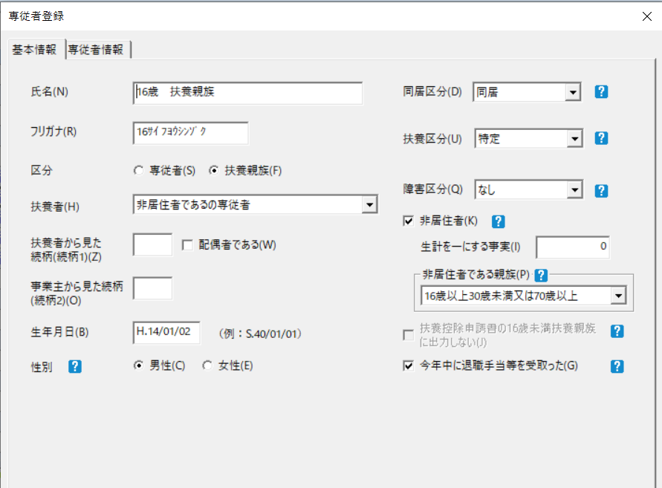
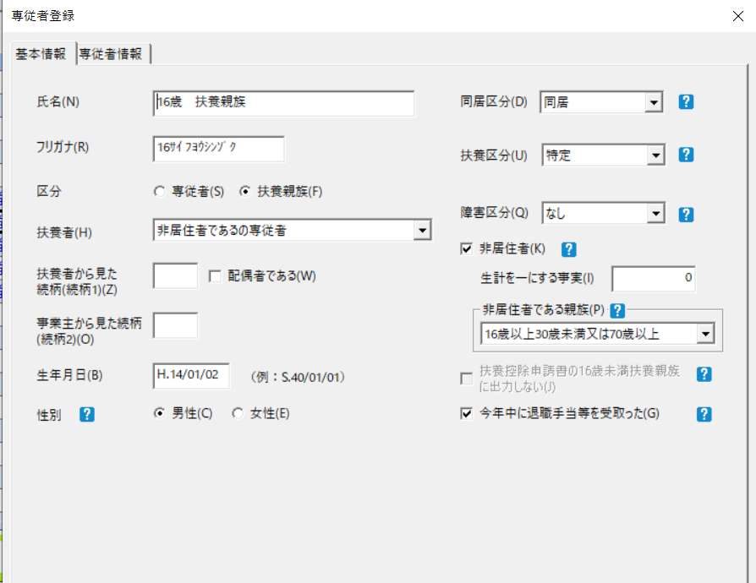
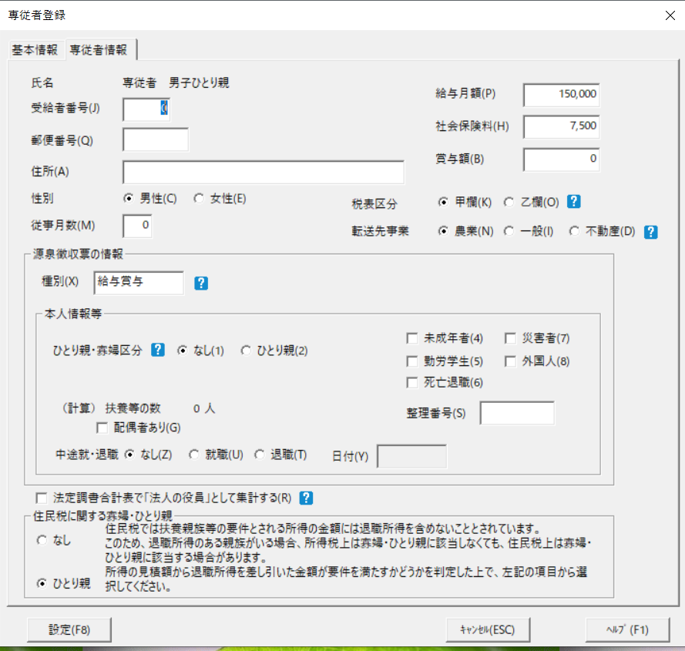
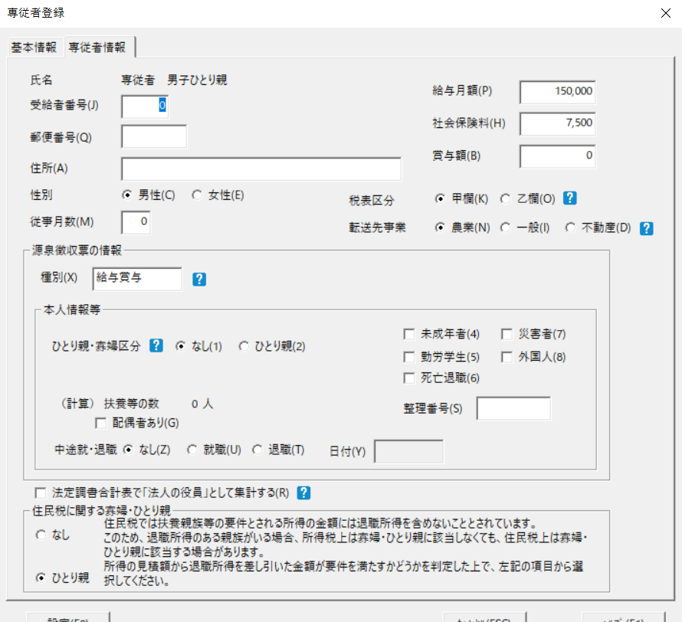
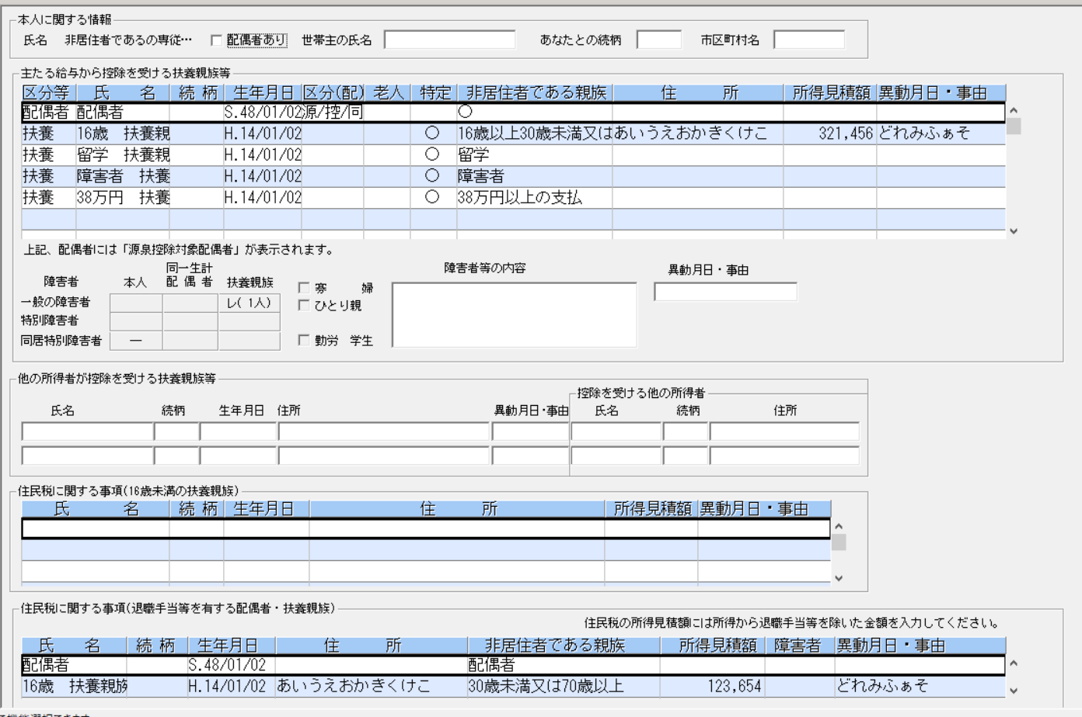
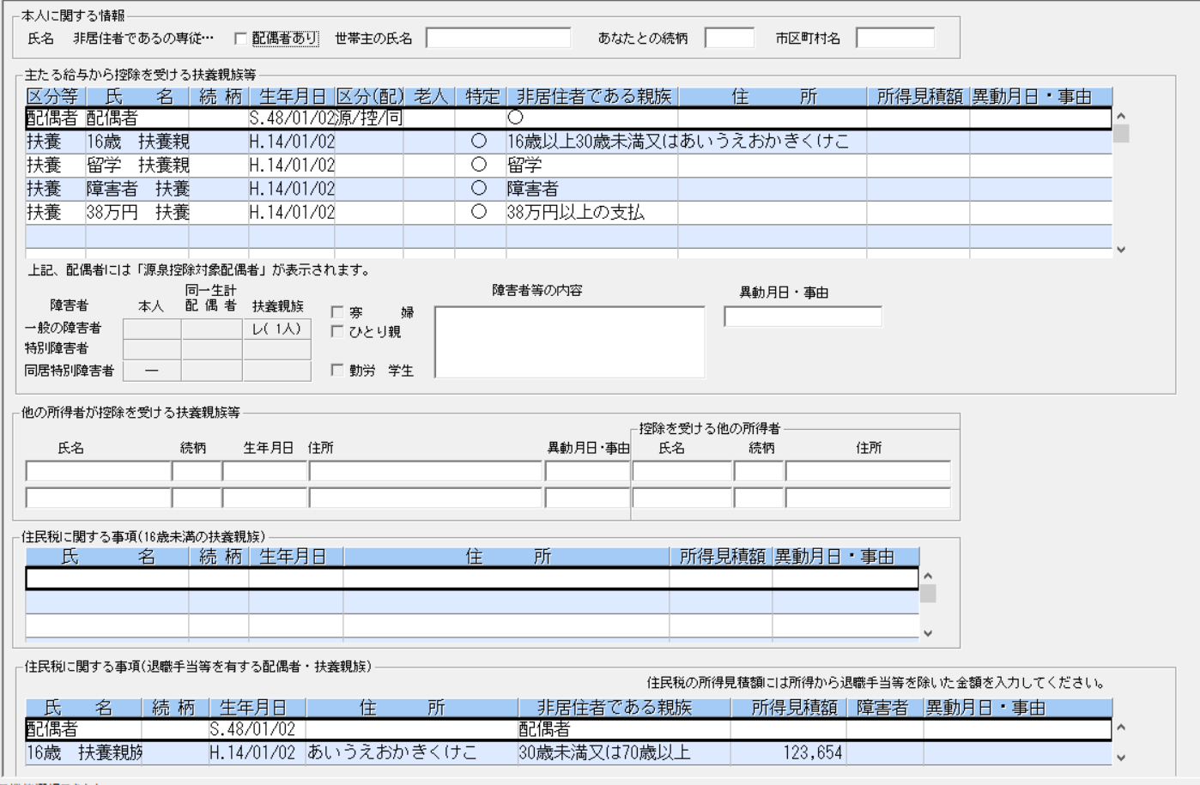
〇令和5年 | 〇令和6年

次年度更新の個所
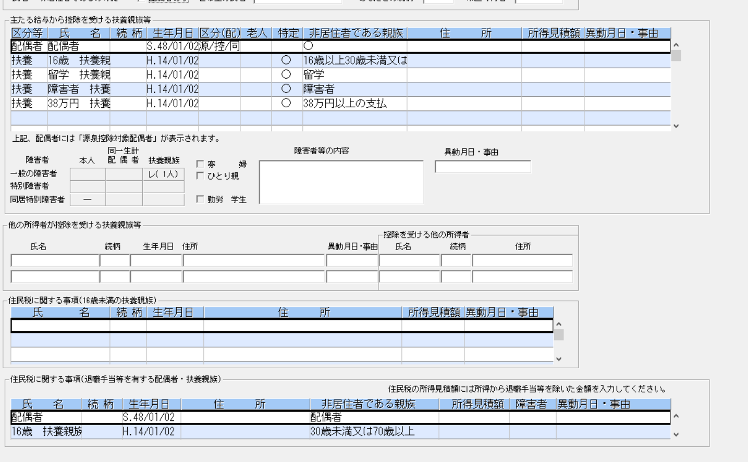
次年度更新した時の以下の値について、3.2.6. 処理説明 (1) で記載されている箇所について以下のイメージの個所が 保持またはクリアされていることが確認できればOKでしょうか？

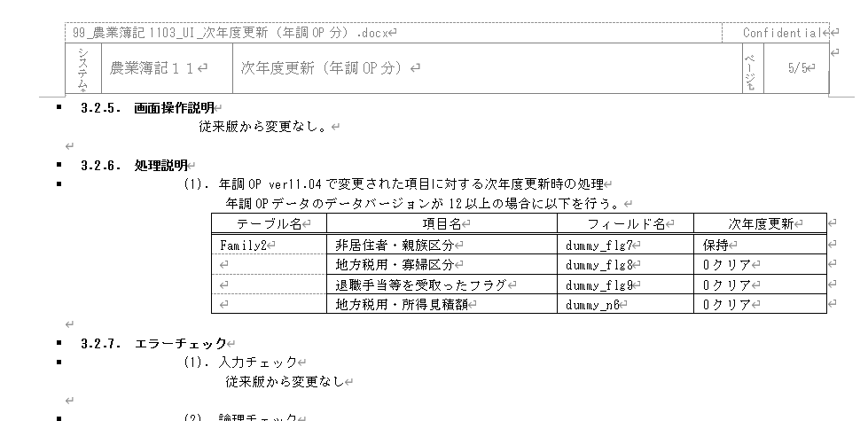

 | 非居住者・親族区分 ⇒ 保持 | 地方税用・寡婦区分 ⇒ クリア
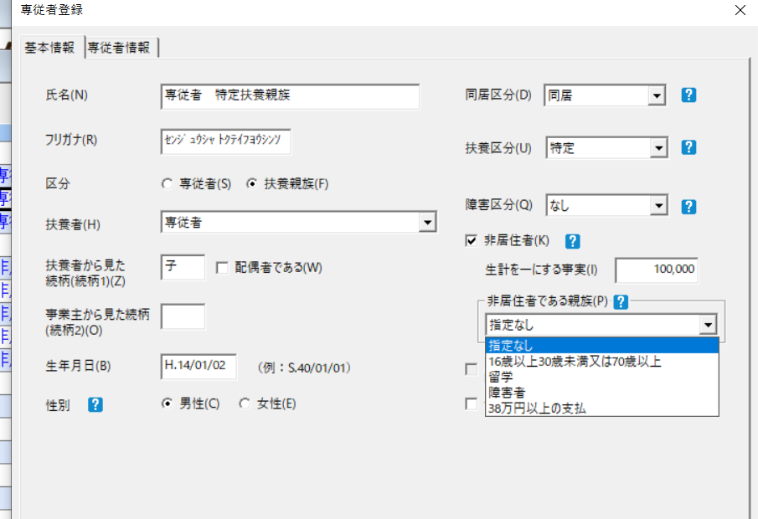

 |  | 退職手当等を受取ったフラグ ⇒ クリア

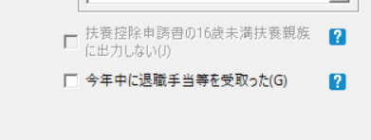

 | 地方税用・所得見積額 ⇒ クリア

V-UPサイクルのパターン
バージョンアップ・レベルアップサイクル別 追加DB着目点のパターン(継続実施をイメージ） |  |  |  | ※追加ＤＢのテスト着目点は吹き出し部分を参照

 | 【パターンＡ】レベルアップ無しでバージョンアップするパターン （該当製品）販売王

 |  | 例）○○王１１（Ver11.00）→○○王１２（Ver12.00）→○○王１３（Ver13.00）
販売王１１
販売王１２
販売王１３

コンバート
コンバート

DB水色追加
DBピンク追加

［ア］
[引継]
DB黄色の値が引き継がれているか
[追加]
DB水色の初期値は正しいか
［ア］
[引継]
DB水色の値が引き継がれているか
[追加]
DBピンクの初期値は正しいか

 | 【パターンＢ】バージョンアップの前に、レベルアップが１回行われるパターン （該当製品）会計王・給料王

 |  | 例）○○王１１（Ver11.00）→○○王１１△△版（Ver11.xx）→○○王１２（Ver12.00）→○○王１２△△版（Ver12.xx）→・・

［ア］
[引継]
DBピンクの値が引き継がれているか
[追加]
DB水色の初期値は正しいか
［ウ］
[引継]
DB水色の値が引き継がれているか
[追加]
DBピンクの初期値は正しいか
［ア］
[引継]
DBピンクの値が引き継がれているか
[追加]
DBみどりの初期値は正しいか
［ウ］
[引継]
DBみどりの値が引き継がれているか
[追加]
DBオレンジの初期値は正しいか
［ア］
[引継]
DBオレンジの値が引き継がれているか
[追加]
DB茶色の初期値は正しいか

給料王１１春
11.XX
給料王１２
12.00
給料王１２春
12.XX
給料王１３
13.00
給料王１３春
13.XX
給料王１４
14.00

上書き等
コンバート
コンバート
上書き等
コンバート

DB水色追加
コンバート
DBピンク追加
コンバート
DBみどり追加

コンバート
DBオレンジ追加
 |  |  | コンバート

DB茶色追加

 |  |  |  |  | コンバート
［エ］
[引継]確認しない
DBピンクの値が引き継がれているか
[追加]
DBみどりとDBピンクの初期値は正しいか
［イ］
[引継]
DB水色の値が引き継がれているか
[追加]
DBピンクとDBみどりの初期値は正しいか
コンバート

［エ］
[引継]確認しない
DBピンクの値が引き継がれているか
[追加]
DBみどりとDBオレンジの初期値は正しいか
［イ］
[引継]
Dbみどりの値が引き継がれているか
[追加]
DBオレンジとDB茶色の初期値は正しいか

 | 【パターンＣ】バージョンアップの前に、数回のレベルアップが行われるパターン （該当製品）農業簿記

［ウ］
[引継]
DBオレンジの値が引き継がれているか
[追加]
DB茶色の初期値は正しいか
［ア］
[引継]
DBみどり、オレンジ、茶色の値が引き継がれているか
[追加]
DBむらさきの初期値は正しいか
 |  | 例）○○８（Ver8.00）→○○８△△年末版（Ver8.01）→○○８△△年末版（Ver8.02）→・・・→○○９（Ver9.00）→○○９△△年末版（Ver9.01）→・・
［ウ］
[引継]
DBみどりの値が引き継がれているか
[追加]
DBオレンジの初期値は正しいか
［ウ］
[引継]
DB黄色の値が引き継がれているか
[追加]
DB水色の初期値は正しいか
［ウ］
[引継]
DB水色の値が引き継がれているか
[追加]
DBピンクの初期値は正しいか
［ア］
[引継]
DB黄色、水色、ピンクの値が引き継がれているか
[追加]
DBみどりの初期値は正しいか

簿記７最終版
7.06
簿記８
8.00
簿記８ 初版の次
8.01
簿記８最終版
8.02
簿記９
9.00
簿記９ 初版の次
9.01
簿記９最終版
9.02
簿記１０
10.00

コンバート
上書き等
上書き等
コンバート
上書き等
上書き等
コンバート

コンバート
DB黄色追加
DB水色追加

DBピンク追加
コンバート

コンバート
上書き等
DBみどり追加
DBオレンジ追加
 |  |  | コンバート
コンバート
DB茶色追加
コンバート
［エ］
[引継]確認しない
DBピンクの値が引き継がれているか
[追加]
DBピンクの初期値は正しいか
DBむらさき追加
［イ］
[引継]確認しない
DB黄色の値が引き継がれているか
[追加]
DB水色、ピンク、みどりの初期値は正しいか

［エ］
[引継]確認しない
DBピンクの値が引き継がれているか
[追加]
DB茶色の初期値は正しいか
［エ］
[引継]確認しない
DBピンクの値が引き継がれているか
[追加]
DBオレンジの初期値は正しいか
［イ］
[引継]確認しない
DB黄色の値が引き継がれているか
[追加]
DBオレンジ、茶色、むらさきの初期値は正しいか

